事業社登録項目
各項目ご入力をお願いいたします。
「★」マーク付きの項目は必須項目です。
わからなくなりましたら右記の記入例ご参考ください。
こちらは記入例です
 | 事業者ID |  |  | 事業者ID
★ | 事業者名 |  | ★ | 事業者名 | 株式会社いろはに
★ | 事業者名(カナ)※全角カタカナ |  | ★ | 事業者名(カナ)※全角カタカナ | カブシキガイシャイロハニ
氏名の間は全角空欄
★ | 代表者氏名 |  | ★ | 代表者氏名 | 斉藤 彩羽
氏名の間は全角空欄
★ | 代表者氏名(カナ)※全角カタカナ |  | ★ | 代表者氏名(カナ)※全角カタカナ | サイトウ イロハ
★ | 本社郵便番号 |  | ★ | 本社郵便番号 | 000-0000
★ | 本社都道府県 |  | ★ | 本社都道府県 | 石川県
こちらは記入例です
★ | 本社市区町村 |  | ★ | 本社市区町村 | 金沢市
★ | 本社番地・建物名 |  | ★ | 本社番地・建物名 | 問屋町1000-10
★ | 本社電話番号 ※半角数字 |  | ★ | 本社電話番号 | 000-000-0000
 | 本社FAX番号 |  |  | 本社FAX番号 | 000-000-0000
 | ホームページURL |  |  | ホームページURL
 | 休業日 |  |  | 休業日 | 土日・祝日
こちらは記入例です
 | インボイス登録番号 |  |  | インボイス登録番号
お振込み先の入力時は別シート「振込先情報入力ルール」をご参考ください。
【ゆうちょ銀行ご利用の事業者様】
銀行コード： 9900
銀行名： ﾕｳﾁﾖｷﾞﾝｺｳ
支店番号・口座番号は別シート「振込先情報入力ルール」のゆうちょ銀行「振込用の店名・預金種目・口座番号のご確認方法」の画像をご確認ください。
氏名の間は全角空欄
★ | 担当者氏名 |  | ★ | 担当者氏名 | 斉藤 彩羽
氏名の間は全角空欄
★ | 担当者氏名(カナ)※全角カタカナ |  | ★ | 担当者氏名(カナ)※全角カタカナ | サイトウ イロハ
★ | 担当者メールアドレス ※半角英数字 |  | ★ | 担当者メールアドレス ※半角英数字 | iroha@info.com
★ | 担当者連絡先① |  | ★ | 担当者連絡先① | 090-0000-0000
 | 担当者連絡先② |  |  | 担当者連絡先②
★ | 銀行コード ※半角数字（4桁） |  | ★ | 銀行コード ※半角数字 | 0000
こちらは記入例です
★ | 銀行名 ※半角カタカナ |  | ★ | 銀行名 ※半角カタカナ | ｱｶｻﾀｷﾞﾝｺｳ
★ | 支店名 ※半角カタカナ |  | ★ | 支店名 ※半角カタカナ | ｶｷｸｼﾃﾝ
★ | 支店コード ※半角数字（3桁） |  | ★ | 支店コード ※半角数字 | 123
★ | 口座種別 ※当座 or 普通 or 預金 |  | ★ | 口座種別 ※当座 or 普通 or 預金 | 普通
★ | 口座番号 ※半角数字（7桁） |  | ★ | 口座番号 ※半角数字 | 0045678
★ | 名義 ※半角カタカナ |  | ★ | 名義 ※半角カタカナ | ｶ)ｲﾛﾊﾆ
 | 担当者役職 |  |  | 担当者役職
 | 全銀協規定FM識別表示 |  |  | 全銀協規定FM識別表示
 | 全銀協規定FM顧客コード1 |  |  | 全銀協規定FM顧客コード1
 | 全銀協規定FM顧客コード2 |  |  | 全銀協規定FM顧客コード2
 | 全銀協規定FMEDI情報 |  |  | 全銀協規定FMEDI情報
 | ゆうちょ銀行記号 |  |  | ゆうちょ銀行記号
 | 集荷先ID |  |  | 集荷先ID
本社と同じ場合も再度ご入力をお願いいたします。
本社と異なる場合は、該当の集荷先情報をご入力ください。
こちらは記入例です
★ | 集荷先名 |  | ★ | 集荷先名 | 株式会社いろはに
★ | 集荷先名(全角カナ) |  | ★ | 集荷先名(カナ) | カブシキガイシャイロハニ
★ | 集荷先郵便番号 |  | ★ | 集荷先郵便番号 | 000-0000
★ | 集荷先都道府県 |  | ★ | 集荷先都道府県 | 石川県
★ | 集荷先市区町村 |  | ★ | 集荷先市区町村 | 金沢市
半角数字と半角ﾊｲﾌﾝ
★ | 集荷先番地・建物名 |  | ★ | 集荷先番地・建物名 | 問屋町1000-10
★ | 集荷先電話番号 |  | ★ | 集荷先電話番号 | 000-0000-0000
半角数字と半角ﾊｲﾌﾝ
 | 集荷先FAX番号 |  |  | 集荷先FAX番号 | 000-0000-0000
氏名の間は全角空欄
★ | 集荷先担当者氏名 |  | ★ | 集荷先担当者氏名 | 斉藤 彩羽
氏名の間は全角空欄
★ | 集荷先担当者氏名(全角カナ) |  | ★ | 集荷先担当者氏名(カナ) | サイトウ イロハ
★ | 集荷先担当者メールアドレス |  | ★ | 集荷先担当者メールアドレス | iroha@info.com
★ | 集荷先担当者連絡先 |  | ★ | 集荷先担当者連絡先 | 000-0000-0000
こちらは記入例です
 | 集荷先担当者連絡先 |  |  | 集荷先担当者連絡先
 | 集荷先発荷主コード1 |  |  | 集荷先発荷主コード1
 | 集荷先荷主コード（西濃）11桁1 |  |  | 集荷先荷主コード（西濃）11桁1
 | 集荷先役職1 |  |  | 集荷先役職1
 | 集荷先依頼方法1 |  |  | 集荷先依頼方法1
システムDOを選択された場合、ご担当者様のメールアドレスへ受注の通知を送信いたします。
 | 依頼主コード枝番込（佐川集荷システム）1 |  |  | 依頼主コード枝番込（佐川集荷システム）1
★ | 受注方法 |  | ★ | 受注方法 | システム［ふるさと納税DO］
上記で「その他（CSV等）」を選ばれた場合、ご希望の詳細を記載してください。連携方法確認のため、事務局よりご連絡させていただきます。 |  |  | 上記で「その他(CSV等)」を選ばれた場合、 詳細を記載してください

★ | 配送会社 | ヤマト運輸 | ★ | 配送会社 | ヤマト運輸
 | （ヤマト運輸の場合） 産直 or WEB出荷 |  |  | （ヤマト運輸の場合） 産直 or WEB出荷 | 産直
 | （WEB出荷ご利用の場合） インクジェット or レーザープリンター |  |  | （WEBの場合） インクジェット or レーザープリンター

★ | 支払い明細 | ふるさと納税DO | ★ | 支払い明細 | ふるさと納税DO
こちらは記入例です
 | 適格事業者用請求書の対応可否 |  |  | 適格事業者用請求書の対応可否 | 可

 | PL保険の加入状況 |  |  | PL保険の加入状況 | 未加入

 | 運営備考 |  |  | 運営備考

 |  |  |  | システム［ふるさと納税DO］
 |  |  |  | FAX
 |  |  |  | その他（CSV等）

 |  |  |  | 産直
 |  |  |  | WEB出荷

 |  |  |  | インクジェット
 |  |  |  | レーザープリンター

 |  |  |  | ふるさと納税DO
 |  |  |  | メール
 |  |  |  | FAX

 |  |  |  | 可
 |  |  |  | 不可

 |  |  |  | 加入済
 |  |  |  | 未加入

振込先情報入力ルール
口座名義は、下記の法人等略称をご使用ください。 こちらご使用の上、右の入力例をご参考に30文字以内になるようにご入力ください。
ゆうちょ銀行ご利用の事業者さまは下記ご参考ください。 ページURL： https://www.jp-bank.japanpost.jp/kojin/sokin/furikomi/kj_sk_fm_furikomi_cnf.html
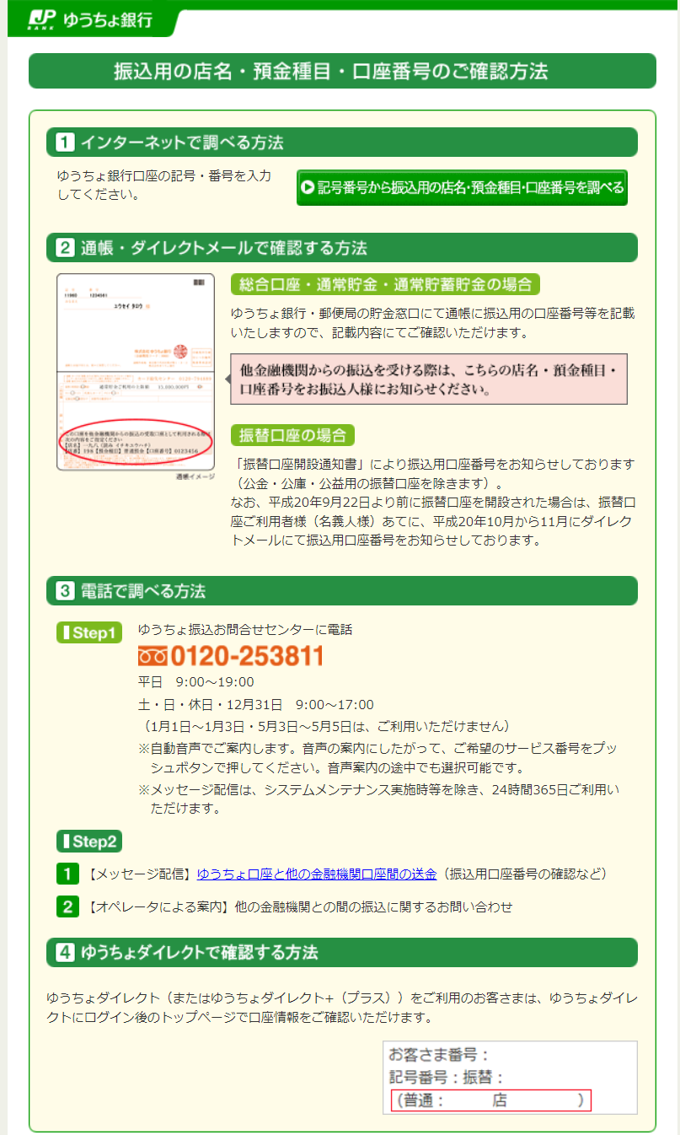
法人等略称一覧
名称 | 先頭に使う時 | 中間に使う時 | 末尾に使う時 | 入力例
株式会社 | ｶ) | (ｶ) | (ｶ | あいう水産 株式会社 ⇒ ｱｲｳｽｲｻﾝ(ｶ
有限会社 | ﾕ) | (ﾕ) | (ﾕ | あいう水産 株式会社 東京営業所 ⇒ ｱｲｳｽｲｻﾝ(ｶ)ﾄｳｷｮｳ(ｴｲ
合名会社 | ﾒ) | (ﾒ) | (ﾒ | 有限会社 かきく工房 ⇒ ﾕ)ｶｷｸｺｳﾎﾞｳ
合資会社 | ｼ) | (ｼ) | (ｼ | 株式会社 さしす農場 東京支店 ⇒ ｶ)ｻｼｽﾉｳｼﾞｮｳ ﾄｳｷﾖｳｼﾃﾝ
合同会社 | ﾄﾞ) | (ﾄﾞ) | (ﾄﾞ | 斉藤 彩羽 ⇒ ｻｲﾄｳ ｲﾛﾊ
医療法人 | ｲ) | ｰ | ｰ | 五十音会 代表者 斉藤 彩羽 ⇒ ｺﾞｼﾞｭｳｵﾝｶｲ ﾀﾞｲﾋﾖｳｼﾔ ｻｲﾄｳ ｲﾛﾊ
医療法人社団 | ｲ) | ｰ | ｰ | 株式会社 いろはに産業 代表取締役 斉藤彩羽 ⇒ ｶ)ｲﾛﾊﾆｻﾝｷﾞﾖｳ
医療法人財団 | ｲ) | ｰ | ｰ | いろはに産業 株式会社 ⇒ ｲﾛﾊﾆｻﾝｷﾞﾖｳ(ｶ
社会医療法人 | ｲ) | ｰ | ｰ | 株式会社 いろはに産業 東京営業所 ⇒ ｶ)ｲﾛﾊﾆｻﾝｷﾞﾖｳ ﾄｳｷﾖｳ(ｴｲ
財団法人 | ｻﾞｲ) | ｰ | ｰ | いろはに産業 株式会社 東京営業所 ⇒ ｲﾛﾊﾆｻﾝｷﾞﾖｳ(ｶ)ﾄｳｷﾖｳ(ｴｲ
一般財団法人 | ｻﾞｲ) | ｰ | ｰ | 神奈川海上火災保険（株） 横浜営業所 所長 斉藤彩羽 ⇒ ｶﾅｶﾞﾜｶｲｼﾞﾖｳ(ｶ)ﾖｺﾊﾏ(ｴｲ
公益財団法人 | ｻﾞｲ) | ｰ | ｰ | 東京都漁業協同組合連合会 ⇒ ﾄｳｷﾖｳﾄｷﾞﾖﾚﾝ
社団法人 | ｼﾔ) | ｰ | ｰ
一般社団法人 | ｼﾔ) | ｰ | ｰ
公益社団法人 | ｼﾔ) | ｰ | ｰ
宗教法人 | ｼﾕｳ) | ｰ | ｰ
学校法人 | ｶﾞｸ) | ｰ | ｰ
国立大学法人 | ﾀﾞｲ) | ｰ | ｰ
公立大学法人 | ﾀﾞｲ) | ｰ | ｰ
社会福祉法人 | ﾌｸ) | ｰ | ｰ
更生保護法人 | ﾎｺﾞ) | ｰ | ｰ
相互会社 | ｿ) | (ｿ) | (ｿ
特定非営利活動法人 | ﾄｸﾋ) | ｰ | ｰ
独立行政法人 | ﾄﾞｸ) | ｰ | ｰ
地方独立行政法人 | ﾁﾄﾞｸ) | ｰ | ｰ
弁護士法人 | ﾍﾞﾝ) | ｰ | ｰ
行政書士法人 | ｷﾞﾖ) | ｰ | ｰ
司法書士法人 | ｼﾎｳ) | ｰ | ｰ
税理士法人 | ｾﾞｲ) | ｰ | ｰ
有限責任中間法人 | ﾁﾕｳ) | ｰ | ｰ
無限責任中間法人
農事組合法人 | ﾉｳ) | ｰ | ｰ
管理組合法人 | ｶﾝﾘ) | ｰ | ｰ
社会保険労務士法人 | ﾛｳﾑ) | ｰ | ｰ
営業所 | ｰ | (ｴｲ) | (ｴｲ
出張所 | ｰ | (ｼﾕﾂ) | (ｼﾕﾂ
連合会 | ﾚﾝ
共済組合 | ｷﾖｳｻｲ
協同組合 | ｷﾖｳｸﾐ
生命保険 | ｾｲﾒｲ
海上火災保険 | ｶｲｼﾞﾖｳ
火災海上保険 | ｶｻｲ
健康保険組合 | ｹﾝﾎﾟ
国民健康保険組合 | ｺｸﾎ
国民健康保険団体連合会 | ｺｸﾎﾚﾝ
社会保険診療報酬支払基金 | ｼﾔﾎ
厚生年金基金 | ｺｳﾈﾝ
従業員組合 | ｼﾞﾕｳｸﾐ
労働組合 | ﾛｳｸﾐ
生活協同組合 | ｾｲｷﾖｳ
食糧販売協同組合 | ｼﾖｸﾊﾝｷﾖｳ
国家公務員共済組合連合会 | ｺｸｷﾖｳﾚﾝ
農業協同組合連合会 | ﾉｳｷﾖｳﾚﾝ
経済農業協同組合連合会 | ｹｲｻﾞｲﾚﾝ
共済農業協同組合連合会 | ｷﾖｳｻｲﾚﾝ
漁業協同組合 | ｷﾞﾖｷﾖｳ
漁業協同組合連合会 | ｷﾞﾖﾚﾝ
公共職業安定所 | ｼﾖｸｱﾝ
社会福祉協議会 | ｼﾔｷﾖｳ
特別養護老人ホーム | ﾄｸﾖｳ
有限責任事業組合 | ﾕｳｸﾐ

